Hoja1
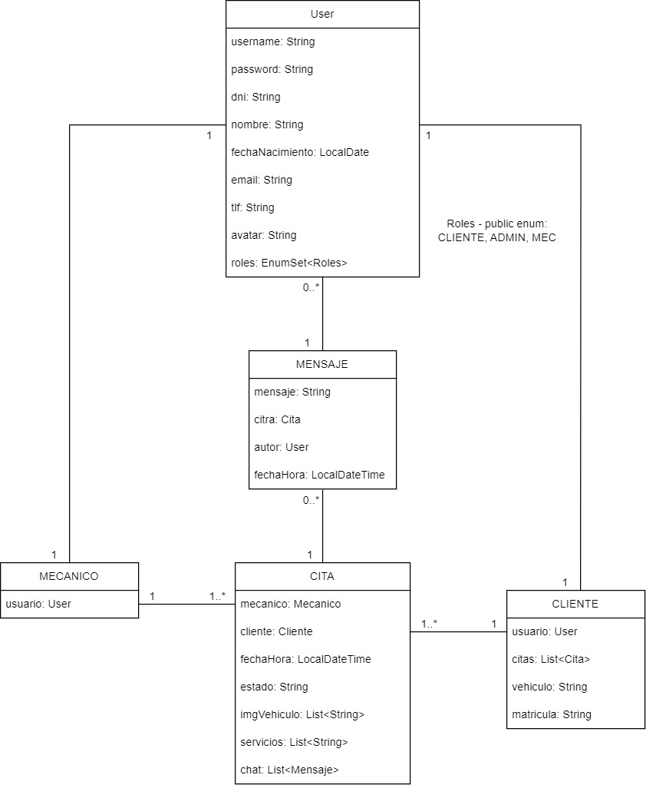
HISTORIA DE USUARIO | EN CUENTA | TIPO | ESTADO | RUTA
Como OCASIONAL-ADMIN-MEC, quiero crear un nuevo usuario HABITUAL | Se hará desde la pantalla principal antes de loguearse | POST | FLUTTER | /noauth/user/register
Como OCASIONAL, quiero loguearme | Formulario de login | POST | FLUTTER | /noauth/user/login
Como HABITUAL, quiero ver mis detalles de usuario | Se hará al loguearse, y en esa misma pantalla, podré pedir una nueva cita | GET ID | FLUTTER | /auth/cliente/me
Como HABITUAL, quiero ver el histórico completo de mis citas | Mostrarán todas las citas del usuari, pudiendo filtrar por fecha y/o estado (Trámite/Aceptada/Proceso/Terminada) | GET ID | FLUTTER | /auth/cliente/me/citas
Como HABITUAL, quiero pedir una cita | Pedirá una cita en una fecha y hora que entre dentro de un límite, subiendo imagenes del estado del vehículo y el cuenta km. Se autorellenan con el cliente buscado por ID. Se creará directamente como Trámite | POST | FLUTTER | /auth/cita/cliente
Como HABITUAL, quiero modificar una cita | Modificar fecha-hora o imágenes de la cita solo si está en Trámite, no mostrar servicios | PUT | FLUTTER | /auth/cita/cliente/{id}
Como HABITUAL, quiero modificar mis datos personales/usuario | Modificar nombre, usuario, contraseña, email, tlf, ¿marca, modelo, matrícula? | PUT | FLUTTER | /auth/cliente/me
Como ADMIN, MEC, HABITUAL, quiero modificar mi contraseña | Obligatorio poner la antigua para comprobar que está bien, y dos veces la nueva que no coincida con antigua | PUT | FLUTTER | /auth/user/changePsw
Como HABITUAL, quiero darme de baja | Eliminar el cliente pero no sus citas, se dejarán con el cliente a null y se mostrará su nombre y apellidos. Solo podrá borrarse a sí mismo | DELETE | FLUTTER | /auth/cliente/me
Como ADMIN-MEC, quiero ver el listado completo de clientes | Listado paginado y con posibilidad de filtrar por nombre o tlf | GET | FLUTTER | /auth/cliente/
Como ADMIN-MEC-HABITUAL quiero modificar mi foto de perfil |  | PUT | PROGRESS | /auth/user/avatar
Como ADMIN-MEC, quiero ver el listado completo de mecánicos | Listado paginado y con posibilidad de filtrar por nombre o tlf | GET | FLUTTER | /auth/mecanico/
Como ADMIN-MEC, quiero ver el listado completo de citas | Listado paginado y con posibilidad de filtrar por fecha-hora | GET | FLUTTER | /auth/cita/
Como ADMIN-MEC, quiero ver los detalles de un cliente | Página de detalles del cliente | GET ID | FLUTTER | /auth/cliente/{id}
Como ADMIN, quiero ver los detalles de un mecánico o admin | Página de detalles del mecánico | GET ID | FLUTTER | /auth/mecanico/{id}
Como ADMIN-MEC quiero ver los detalles de un mecánico o admin | Página de detalles del mecanico | GET ID | FLUTTER | /auth/mecanico/me
Como HABITUAL-ADMIN-MEC, quiero ver los detalles de una cita | Página de detalles de la cita | GET ID | FLUTTER | /auth/cita/{id}
Como ADMIN, quiero crear un admin | Crear un nuevo admin | POST | AUTH | /auth/mecanico/admin
Como ADMIN, quiero crear un mecánico | Crear un nuevo mecánico | POST | AUTH | /auth/mecanico/mec
Como ADMIN-MEC, quiero crear una cita | Crear una cita pudiendo poner los servicios y sin subir fotos | POST | AUTH | /auth/cita/mecanico/{id}
Como ADMIN, quiero modificar los datos de un mecánico o un admin | Modificar datos de un mecánico ya existente, solo nombre, usuario, email | PUT | AUTH | /auth/mecanico/{id}
Como ADMIN-MEC, quiero modificar los datos de una cita | Modificar los datos de una cita ya creada, como su estado, la fecha-hora, el mecánico que lo hará, o los serivicios. Solo podrá modificar los datos de la suya, o si es ADMIN de cualquiera | PUT | AUTH | /auth/cita/mecanico/{id}
Como ADMIN-MEC-HABITUAL, quiero comentar en una cita | Añadir comentarios a la cita siempre que esté Aceptada/Proceso. Se comentará en la propia | POST | AUTH
Como ADMIN, quiero eliminar un mecánico o un admin | Eliminar un mecánico pero no las citas en que ha intervenido, se pondrá como null y mostrará un "No asignado". SOLO PODRÁ HACERLO UN ADMINISTRADOR | DELETE | AUTH | /auth/mecanico/{id}
Como ADMIN, quiero eliminar un cliente | Eliminar un cliente por su ID | DELETE | FLUTTER | /auth/cliente/{id}
Como ADMIN-MEC-HABITUAL, quiero cancelar una cita | Eliminar una cita siempre y cuando no esté Proceso/Terminada | DELETE | AUTH | /auth/cita/{id}

 | MODIFICAR CITA, QUE SE PUEDA DEJAR LA MISMA FECHA, PARA QUE NO HAYA QUE CAMBIARLA SIEMPRE (AUTH/CITA/CLIENTE/IDCITA
ADMIN: mrl26 / admin1234
MEC: asp14 / mec1234
CLIENTE: jjml4 / cli1234

